상품제안서
레빗 메탈브릭 OTG USB메모리 [C타입] | 상품코드: F18510

 |  |  |  |  |  |  | 02-412-0044 | www.easy1.co.kr
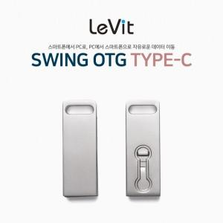

【상세/제작정보】

【인쇄/포장옵션】 | 레이저 / 포장지포장

【공급단가】 | 수량 | 100~ | 300~ | 500~ | 1,000~ | 3,000~
*VAT별도 | 16GB | 7,550원 | 7,300원 | 7,100원 | 7,000원 | 6,850원
 | 32GB | 9,800원 | 9,450원 | 9,250원 | 9,050원 | 8,900원
 | 64GB | 12,250원 | 11,850원 | 11,550원 | 11,350원 | 11,150원
 | 128GB | 18,550원 | 17,950원 | 17,550원 | 17,250원 | 16,950원

【상품 URL】 | http://www.easy1.co.kr/src/goods_detail.php?gdno=18510

